SOP FORMU
 |  | EMB3SOP6_430003 YAN REGİSTER KALİBRASYON SOP |  |  | İLK YAYIM TARİHİ : 16.07.2025
 |  |  |  |  | REV. TARİHİ : -
 |  |  |  |  | DOK. NO : EMB3SOP6
 |  | BAKIM VE TEKNİK OPERASYONLAR |  | SOP | REV.: 0 SAY : 1/1
KAPSAM : 430003 yan register kalibrasyon talimatını içerir.
DİKKAT! SOP Formunda belirtilen adımların veya ekipmanların dışında çalışma yapmayınız. Farklı bir uygulama ile karşılaştığınızda kesinlikle müdahale etmeyiniz ve mutlaka ilk amirinize bilgi veriniz.
NO | İŞ ADIMI (Prosesin başından sonuna adım adım süreçler anlatılır. Siyah renk ile net ifadeler yazılır.) |  | DİKKAT EDİLECEK HUSUSLAR (Proses adımlarının her birinde Kalite, İş Güvenliği ve Çevre için dikkat edilmesi gereken çok önemli noktalara değinilir. Kaliteye veya Fireye etki edecek konular kırmızı renk, İSGÇ konular mavi renk ile yazılır.) | KULLANILAN EKİPMAN | FOTOĞRAFLAR
1 | Yansıtıcı aynaların, her baskı ünitesinde (PU) traversin son konumundan en az 10 cm uzakta yerleştirildiğinden emin olun. |  |  | 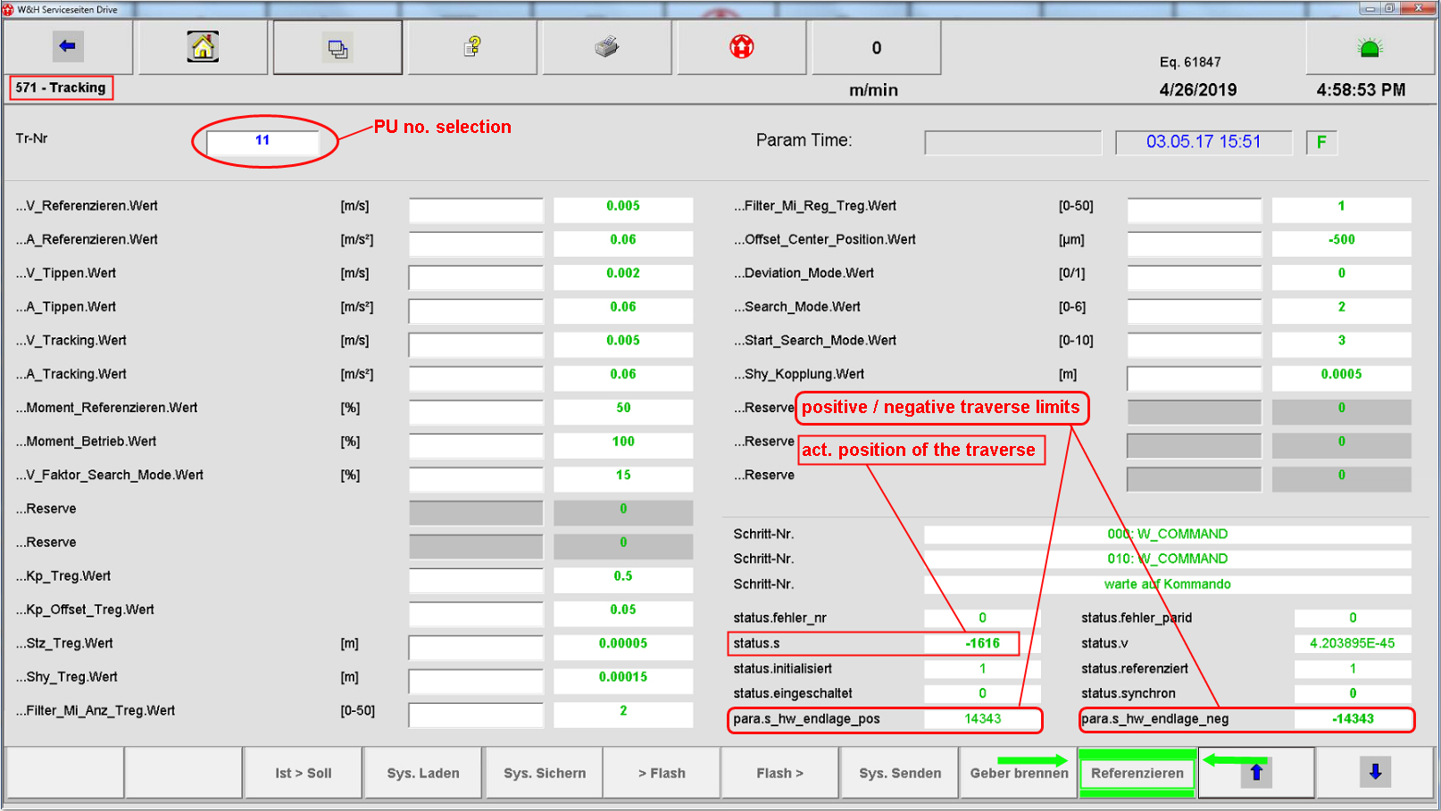
2 | “Servis menüsü” sayfasını açın ve W&H servis şifresini girin: 05481-14-2649
3 | “571 Tracking” sayfasını açın ve ilgili PU’yu seçin; travers yolunun serbest olduğundan emin olun.
4 | Otomatik referanslama modunu başlatmak için yeşil renkle vurgulanmış olan “Referencing” tuşuna basın.
5 | Hareket sırasında, mevcut travers konumu “status.s” satırında gözlemlenebilir.
6 | Referanslama sırasında, pozitif ve negatif travers limitlerine yaklaşılır. Sonrasında travers, yaklaşık +/-20 artımlık toleransla “Merkez” konumunda durur.
7 | PU için travers referanslaması tamamlanmıştır.
GEREKLİ EL ALETLERİ |  |  | GEREKLİ YARDIMCI EKİPMANLAR |  | GEREKLİ KİŞİSEL KORUYUCU DONANIMLAR
(EK SAYFALARDAKİ BÖLÜME AİT NUMARALAR YAZILMALIDIR) |  |  | (EK SAYFALARDAKİ BÖLÜME AİT NUMARALAR YAZILMALIDIR) |  | (EK SAYFALARDAKİ BÖLÜME AİT NUMARALAR YAZILMALIDIR)
HAZIRLAYAN |  |  | KONTROL EDEN |  | ONAYLAYAN
Mehmet Akif UZUN (BÖLÜM MÜHENDİSİ / ŞEFİ) |  |  | (İSGÇ) | (KALİTE GÜVENCE) | (BÖLÜM MÜDÜRÜ) / (KG VE LABORATUVARLAR MÜDÜRÜ)

